E-Rモデル エンティティ一覧
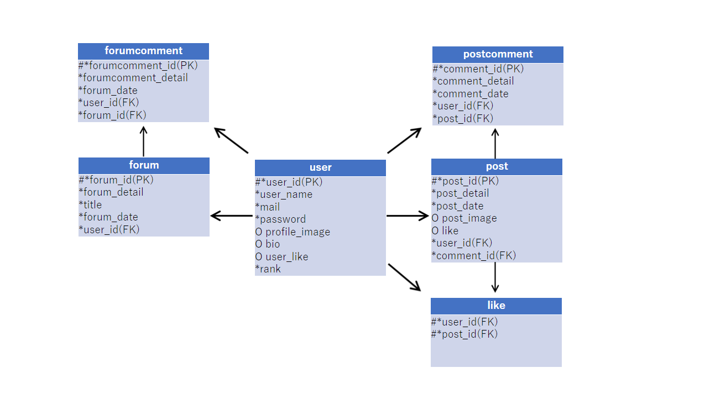
E-R図
システム名 |  | タべっター |  | 作成者 | 城戸
工程名 |  | システム設計 |  | 作成日付 | 2023-04-27
ドキュメント名 |  | タベっター データベース設計書 |  | バージョン | v1.0
E-R図ID |  | ER001 |  | 更新者
概要 |  | タベっターのシステムにおけるデータモデルを示す |  | 更新日付

エンティティ一覧
No. | 論理エンティティ名 | 物理エンティティ名 | エンティティ種別 | 定義
1 | ユーザー | user | マスター | ユーザー情報を定義
2 | 投稿 | post | イベント | 投稿情報を定義
3 | 投稿コメント | postcomment | イベント | 投稿コメント情報を定義
4 | フォーラム | forum | イベント | フォーラム情報を定義
5 | フォーラムコメント | forumcomment | イベント | フォーラムコメント情報を定義
6 | いいね | like | イベント | いいね情報を定義

E-Rモデル図

